แยกกิจกรรม
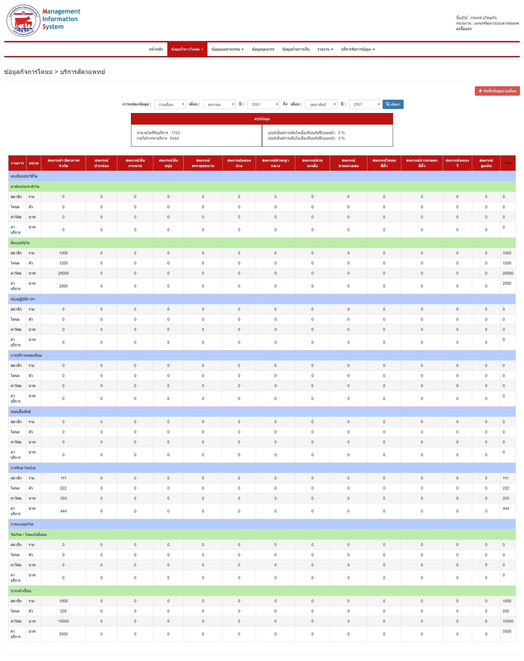
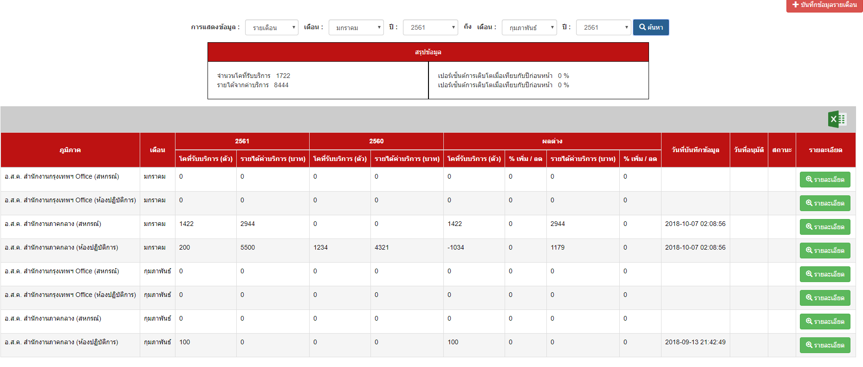
เมื่อกดปุ่มออกรายงานแต่ละเดือน ระบบจะ Export รายงานแต่ละเดือนออกมาให้ตามไฟล์รายงาน
ตารางข้อมูลรายงานด้าน รายได้กิจการโคนม ประจำเดือน ปี
รายการ | หน่วย |  | แผนกส่งเสริการเลี้ยงโคนมภาคกลาง
 |  |  | มิตรภาพ | ซับกระดาน | ลำพญากลาง | พระพุทธบาท | ซับสนุ่น | สวนมะเดื่อ | ชอนม่วง | หนองรี | หินซ้อน | ว.ษ.ลพบุรี | บ.PVนมสด | พัฒนานิคม | ปากช่อง | การเกษตรสีคิ้ว | โคนมสีคิ้ว | สูงเนิน | ขามทะเลสอ | เสิงสาง | ปักธงชัย | รวม
นำข้อมูลการแสดงผลของ [a1]มาแสดงผล
การรักษาโคป่วย | ตัว | ครั้ง
- สมาชิก | ราย |  | 31 | 25 | - | 31 | 24 | 88 | 69 | 44 | - | - | - | - | 2 | 66 | 12 | 170 | 39 | - | - | 601
- โคนม | ตัว | ครั้ง | 33 | 27 | - | 46 | 29 | 107 | 79 | 52 | - | - | - | - | 2 | 100 | 15 | 194 | 70 | - | - | 754
- ค่าเวชภัณฑ์ | บาท |  | 7,494.00 | 4,290.00 | - | 5,573.00 | 4,190.00 | 12,320.00 | 12,605.00 | 5,715.00 | - | - | - | - | 250.00 | 24,860.00 | 2,865.00 | 24,825.00 | 8,535.00 | - | - | 113,522.00
- ค่าบริการ | บาท |  | 2,600.00 | 2,040.00 | - | 2,810.00 | 2,835.00 | 9,350.00 | 4,600.00 | 5,360.00 | - | - | - | - | 200.00 | 8,750.00 | 1,600.00 | 12,900.00 | 3,050.00 | - | - | 56,095.00
[a1]
- ค่าใช้จ่าย(รวม) | บาท |  |  |  |  |  |  |  |  |  |  |  |  |  |  |  |  |  |  |  |  | -
รวมจำนวนเงิน | บาท |  | 10,094.00 | 6,330.00 | - | 8,383.00 | 7,025.00 | 21,670.00 | 17,205.00 | 11,075.00 | - | - | - | - | 450.00 | 33,610.00 | 4,465.00 | 37,725.00 | 11,585.00 | - | - | 169,617.00
การควบคุมโรค
วัณโรค / โรคแท้งติดต่อ | ตัว | ครั้ง
- จำนวนสมาชิก | ราย |  | - | - | - | - | - | - | - | - | - | - | - | - | - | - | - | - | - | - | - | -
- จำนวนโคนม | ตัว | ครั้ง | - | - | - | - | - | - | - | - | - | - | - | - | - | - | - | - | - | - | - | -
- ค่าเวชภัณฑ์ | บาท |  | - | - | - | - | - | - | - | - | - | - | - | - | - | - | - | - | - | - | - | -
- ค่าบริการ | บาท |  | - | - | - | - | - | - | - | - | - | - | - | - | - | - | - | - | - | - | - | -
กดดูรายละเอียด แสดงรายการดังนี้
- ค่าใช้จ่าย(รวม) | บาท |  |  |  |  |  |  |  |  |  |  |  |  |  |  |  |  |  |  |  |  | -
รวมจำนวนเงิน | บาท |  | - | - | - | - | - | - | - | - | - | - | - | - | - | - | - | - | - | - | - | -
ปากเท้าเปื่อย | ตัว | ครั้ง
- จำนวนสมาชิก | ราย |  | - | - | - | - | - | - | - | - | - | - | - | - | - | - | - | - | - | - | - | -
- จำนวนโคนม | ตัว | ครั้ง | - | - | - | - | - | - | - | - | - | - | - | - | - | - | - | - | - | - | - | -
- ค่าเวชภัณฑ์ | บาท |  | - | - | - | - | - | - | - | - | - | - | - | - | - | - | - | - | - | - | - | -
- ค่าบริการ | บาท |  | - | - | - | - | - | - | - | - | - | - | - | - | - | - | - | - | - | - | - | -
รวมจำนวนเงิน | บาท |  | - | - | - | - | - | - | - | - | - | - | - | - | - | - | - | - | - | - | - | -
ระบบสืบพันธุ์ | ตัว | ครั้ง
- สมาชิก | ราย |  | 15 | - | - | - | - | 34 | - | - | - | - | - | - | - | - | - | - | - |  |  | 49
- โคนม | ตัว | ครั้ง | 20 | - | - | - | - | 34 | - | - | - | - | - | - | - | - | - | - | - |  |  | 54
- ค่าเวชภัณฑ์ | บาท |  | 2,830.00 | - | - | - | - | 13,268.00 | - | - | - | - | - | - | - | - | - | - | - |  |  | 16,098
- ค่าบริการ | บาท |  | 1,500.00 | - | - | - | - | 3,900.00 | - | - | - | - | - | - | - | - | - | - | - |  |  | 5,400
- ค่าใช้จ่าย(รวม) | บาท |  |  |  |  |  |  |  |  |  |  |  |  |  |  |  |  |  |  |  |  | -
รวมจำนวนเงิน | บาท |  | 4,330.00 | - | - | - |  | 17,168.00 | - | - | - | - | - | - | - | - | - | - | - |  | - | 21,498.00
ห้องปฏิบัติการฯ | ตัว | ครั้ง
- สมาชิก | ราย |  | - | - | - | - | - | - | - | - | - | - | - | - | - | - | - | - | - | - | - | -
- โคนม | ตัว | ครั้ง | - | - | - | - | - | - | - | - | - | - | - | - | - | - | - | - | - | - | - | -
- ค่าเวชภัณฑ์ | บาท |  | - | - | - | - | - | - | - | - | - | - | - | - | - | - | - | - | - | - | - | -
- ค่าบริการ | บาท |  | - | - | - | - | - | - | - | - | - | - | - | - | - | - | - | - | - | - | - | -
รวมจำนวนเงิน | บาท |  | - | - | - | - | - | - | - | - | - | - | - | - | - | - | - | - | - | - | - | -
การบริการผสมเทียม | ตัว | ครั้ง
- สมาชิก | ราย |  | 7 | 207 | 8 | 75 | 41 | 315 | 83 | 123 | - | - | - | - | 33 | 110 | 23 | 530 | 79 | - | - | 1,634
- โคนม | ตัว | ครั้ง | 9 | 265 | 22 | 100 | 50 | 415 | 94 | 168 | - | - | - | - | 45 | 142 | 30 | 675 | 94 | - | - | 2,109
- ค่าวัสดุ | บาท |  | 660.00 | 15,340.00 | 1,920.00 | 7,400.00 | 5,000.00 | 33,500.00 | 7,760.00 | 15,170.00 | - | - | - | - | 2,460.00 | 12,320.00 | 2,660.00 | 49,860.00 | 7,360.00 | - | - | 161,410.00
- ค่าบริการ | บาท |  | 900.00 | 26,500.00 | 2,200.00 | 10,000.00 | 5,000.00 | 41,500.00 | 9,400.00 | 16,800.00 | - | - | - | - | 4,500.00 | 14,200.00 | 3,000.00 | 67,500.00 | 9,400.00 | - | - | 210,900.00
รวมจำนวนเงิน | บาท |  | 1,560.00 | 41,840.00 | 4,120.00 | 17,400.00 | 10,000.00 | 75,000.00 | 17,160.00 | 31,970.00 | - | - | - | - | 6,960.00 | 26,520.00 | 5,660.00 | 117,360.00 | 16,760.00 | - | - | 372,310.00
ทะเบียนประวัติโค
ติดเบอร์หูโค | ตัว | ครั้ง
- สมาชิก | ราย |  | 2 | - | 1 | 1 | - | 32 | - | - | - | - | - | - | 2 | - | - | 6 | - | - | - | 44
- โคนม | ตัว | ครั้ง | 9 | - | 43 | 3 | - | 56 | - | - | - | - | - | - | 20 | - | - | 43 | - | - | - | 174
- ค่าวัสดุ | บาท |  | 405.00 | - | 1,935.00 | 135.00 | - | 2,520.00 | - | - | - | - | - | - | 900.00 | - | - | 1,935.00 | - | - | - | 7,830.00
- ค่าบริการ | บาท |  | 180.00 | - | 860.00 | 60.00 | - | 1,120.00 | - | - | - | - | - | - | 400.00 | - | - | 860.00 | - | - | - | 3,480.00
รวมจำนวนเงิน | บาท |  | 585.00 | - | 2,795.00 | 195.00 | - | 3,640.00 | - | - | - | - | - | - | 1,300.00 | - | - | 2,795.00 | - | - | - | 11,310.00
ค่าบัตรประจำตัวโค | ตัว | ใบ
- สมาชิก | ราย |  | - | - | - | - | - | - | - | - | - | - | - | - | - | - | - | - | - | - | - | -
-โคนม | ตัว |  | - | - | - | - | - | - | - | - | - | - | - | - | - | - | - | - | - | - | - | -
- ค่าวัสดุ | บาท |  | - | - | - | - | - | - | - | - | - | - | - | - | - | - | - | - | - | - | - | -
- ค่าบริการ | บาท |  | - | - | - | - | - | - | - | - | - | - | - | - | - | - | - | - | - | - | - | -
- ค่าใช้จ่าย(รวม) | บาท |  |  |  |  |  |  |  |  |  |  |  |  |  |  |  |  | - |  |  |  | -
รวมจำนวนเงิน | บาท |  | - | - | - | - | - | - | - | - | - | - | - | - | - | - | - | - | - | - | - | -
DIP
- สมาชิก | ราย |  | - | - | - | - | - | - | - | - | - | - | - | - | - | - | - | - | - | - | - | -
- จำนวนโค | ตัว |  | 102 | 64 | - | 15 | - | - | 22 | - | - | - | - | - | - | - | - | 528 | 84 | - | - | 815
- ค่าเวชภัณฑ์/วัสดุ | บาท |  | 13,155 | 12,400 | - | 5,490 | - | - | 2,760 | - | - | - | - | - | - | - | - | 46,005 | 10,180 | - | - | 89,990.00
- ค่าบริการ | บาท |  | - | - | - | - | - | - | - | - | - | - | - | - | - | - | - | - | - | - | - | -
รวมจำนวนเงิน | บาท |  | 13,155.00 | 12,400.00 | - | 5,490.00 | - | - | 2,760.00 | - | - | - | - | - | - | - | - | 46,005.00 | 10,180.00 | - | - | 89,990.00
รวมทั้งสิ้น |  |  | - | 60,570.00 | 6,915.00 | 31,468.00 | 17,025.00 | 117,478.00 | 37,125.00 | 43,045.00 | - | - | - | - | 8,710.00 | 60,130.00 | 10,125.00 | 203,885.00 | 38,525.00 | - | - | 664,725.00

